task1
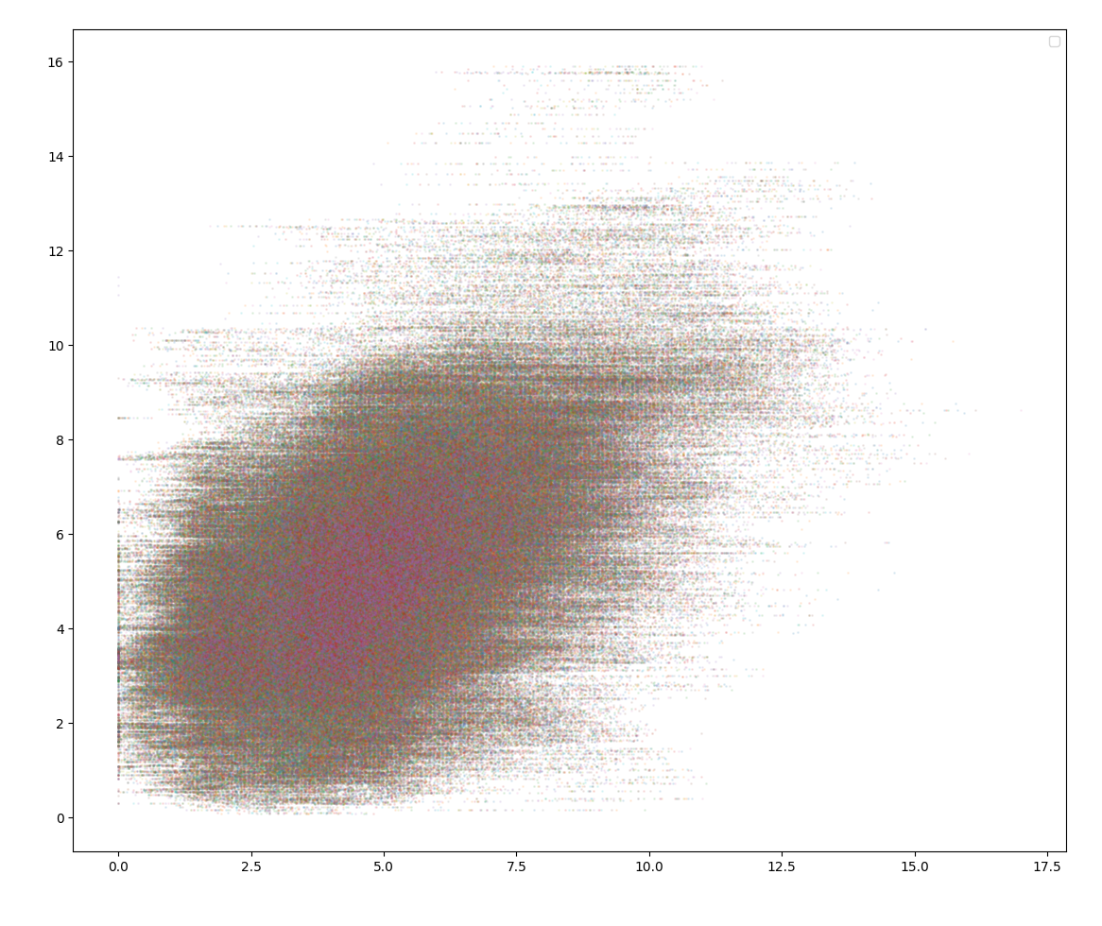
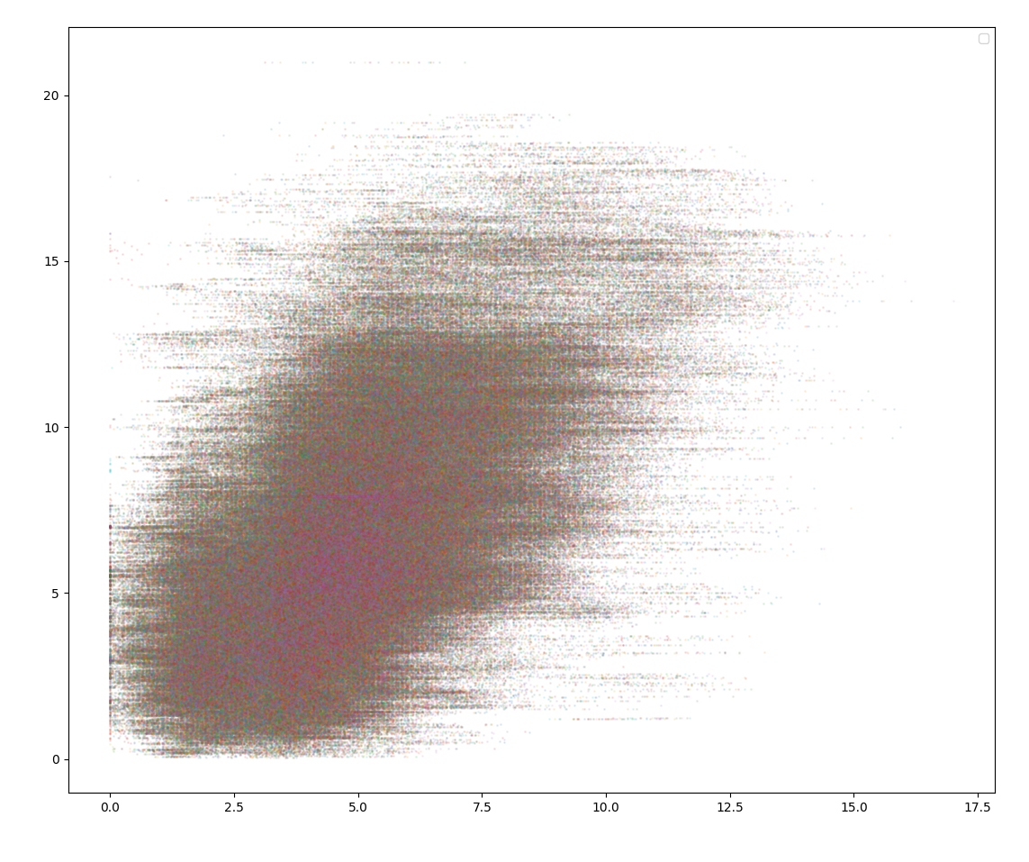
point 1 | name | r2 | mse | corr | point 2 | name | r2 | mse | corr | 平移 | name | r2 | mse | corr
 | D1 | 0.10576902812 | 0.94992463198 | 0.52503768401 |  | D1 | -1.026845605 | 0.859018469 | 0.570490765 |  | D1 | -0.714788947 | 1.715566478 | 0.142199233
 | D2 | 0.076957103123 | 0.96235131909 | 0.51882434046 |  | D2 | -1.211344145 | 0.872385868 | 0.563807066 |  | D2 | -0.711138533 | 1.711641522 | 0.144161843
 | D3 | 0.055700765548 | 0.9881032429 | 0.50594837855 |  | D3 | -1.200161088 | 0.875943932 | 0.562028034 |  | D3 | -0.724964709 | 1.726055948 | 0.136954491
 | D4 | 0.068473515969 | 0.9974898221 | 0.50125508895 |  | D4 | -1.105282998 | 0.885078624 | 0.557460688 |  | D4 | -0.686224702 | 1.688535864 | 0.155714914
 | D5 | 0.048378528693 | 1.0052759245 | 0.49736203777 |  | D5 | -1.098065664 | 0.856670893 | 0.571664553 |  | D5 | -0.712754011 | 1.71424958 | 0.142857786
 | D6 | 0.077064849953 | 0.97151945225 | 0.51424027387 |  | D6 | -1.112468725 | 0.875603523 | 0.562198238 |  | D6 | -0.730030693 | 1.731894492 | 0.134035146
 | D7 | 0.063920888367 | 0.97724434197 | 0.51137782901 |  | D7 | -1.174222791 | 0.876102529 | 0.561948736 |  | D7 | -0.722556532 | 1.725173098 | 0.137395909
 | D8 | 0.055066220136 | 0.96301591808 | 0.51849204096 |  | D8 | -1.292755624 | 0.86231374 | 0.56884313 |  | D8 | -0.723738061 | 1.725433508 | 0.137265699
 | D9 | -0.020156268157 | 0.95838002169 | 0.52080998916 |  | D9 | -1.727978916 | 0.881921609 | 0.559039196 |  | D9 | -0.719079671 | 1.722751158 | 0.138606918
 | D10 | 0.043285091295 | 0.94544859525 | 0.52727570237 |  | D10 | -1.463105671 | 0.870529945 | 0.564735027 |  | D10 | -0.722387063 | 1.725273667 | 0.137345638
 | D11 | 0.052250646812 | 0.98081332398 | 0.50959333801 |  | D11 | -1.281650359 | 0.899453908 | 0.550273046 |  | D11 | -0.671433439 | 1.673211958 | 0.163376986
 | D12 | 0.030953529871 | 0.97911230716 | 0.51044384642 |  | D12 | -1.355190142 | 0.867763255 | 0.566118372 |  | D12 | -0.692691926 | 1.694448897 | 0.152758302
 | D13 | 0.038889702771 | 0.97192390143 | 0.51403804929 |  | D13 | -1.329171886 | 0.858451718 | 0.570774141 |  | D13 | -0.717004859 | 1.716874873 | 0.141545084
 | D14 | -0.010648991728 | 0.96956743215 | 0.51521628393 |  | D14 | -1.606283582 | 0.866617288 | 0.566691356 |  | D14 | -0.753835341 | 1.755155074 | 0.122404594
 | D15 | -0.013813807753 | 0.9900854136 | 0.5049572932 |  | D15 | -1.476414774 | 0.837642477 | 0.581178761 |  | D15 | -0.709568986 | 1.712898393 | 0.143533393
 | D16 | 0.012129609046 | 0.99325738902 | 0.50337130549 |  | D16 | -1.420556136 | 0.890019642 | 0.554990179 |  | D16 | -0.668499049 | 1.6732901 | 0.163337909
 | D17 | 0.015292657533 | 1.004383049 | 0.4978084755 |  | D17 | -1.327439821 | 0.876950728 | 0.561524636 |  | D17 | -0.663527567 | 1.669795316 | 0.165085344
 | D18 | -0.063772048141 | 0.99284817058 | 0.50357591471 |  | D18 | -1.732916029 | 0.864403763 | 0.567798119 |  | D18 | -0.730029433 | 1.735732918 | 0.132115865
 | D19 | -0.047522490074 | 0.98501210787 | 0.50749394607 |  | D19 | -1.648068127 | 0.833442165 | 0.583278917 |  | D19 | -0.692809615 | 1.700249173 | 0.149858098
 | D20 | -0.11699927291 | 0.9858205924 | 0.5070897038 |  | D20 | -2.005301231 | 0.881651161 | 0.559174419 |  | D20 | -0.663629208 | 1.66916797 | 0.165399018
 | D21 | -0.073926070237 | 1.0042453493 | 0.49787732535 |  | D21 | -1.733880167 | 0.866497055 | 0.566751472 |  | D21 | -0.708855698 | 1.71486837 | 0.142548362
 | D22 | -0.079386428142 | 1.0210326472 | 0.48948367639 |  | D22 | -1.704231007 | 0.879364339 | 0.560317831 |  | D22 | -0.719878589 | 1.725798424 | 0.137083205
 | D23 | -0.10467040473 | 0.99452541924 | 0.50273729038 |  | D23 | -1.846353963 | 0.828686926 | 0.585656537 |  | D23 | -0.704255073 | 1.711539313 | 0.144212921
 | D24 | -0.078828512428 | 1.0069353032 | 0.49653234838 |  | D24 | -1.80433191 | 0.900924867 | 0.549537567 |  | D24 | -0.697495685 | 1.702556483 | 0.148704412
 | D25 | -0.057540632673 | 1.0078752713 | 0.49606236436 |  | D25 | -1.620944334 | 0.851780546 | 0.574109727 |  | D25 | -0.696840111 | 1.702631715 | 0.148666811

